상품제안서
미모아 6in1 여행용 고속충전케이블 세트 | 상품코드: S44518

 |  |  |  |  |  |  | 02-713-8555 | www.synergygift.co.kr
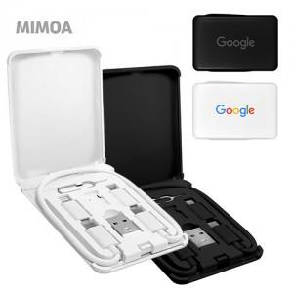

【상세/제작정보】

【인쇄/포장옵션】 | 레이저, 풀칼라 / 포장지포장

【공급단가】 | 수량 | 100~ | 300~ | 1,000~ | 3,000~ | 10,000~
*VAT별도 | 화이트 | 2,990원 | 2,860원 | 2,720원 | 2,670원 | 2,580원
 | 블랙 | 2,990원 | 2,860원 | 2,720원 | 2,670원 | 2,580원

【상품 URL】 | https://www.synergygift.co.kr:443/src/goods_detail.php?gdno=44518

